상품제안서
[플레이고] MK10 이중 안전 작동스위치 3중 보호망 벌레 퇴치 전기모기채 1P | 상품코드: F31279

 |  |  |  |  |  |  | 02-412-0044 | www.easy1.co.kr
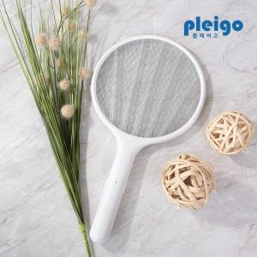

【상세/제작정보】 | <p>1박스 입수 수량 - 20개&nbsp;&nbsp;</p><p>* 건전지 별도*&nbsp;</p><p>1박스 택배비: 5,000원 부과세별도&nbsp;</p>

【인쇄/포장옵션】 | 레이저, 풀칼라 / 포장지포장

【공급단가】 | 수량 | 100~ | 300~ | 500~ | 1,000~ | 3,000~
*VAT별도 | 단가 | 7,720원 | 7,600원 | 7,410원 | 7,230원 | 7,100원

【상품 URL】 | https://easy1.co.kr:443/src/goods_detail.php?gdno=31279

